表紙


2024



日 程 | 2024-03-10 | （日）
カテゴリー | U-７
場 所 | 下東条コミセンG

組み合わせ
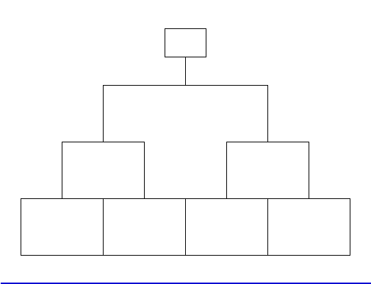
ひまわりリーグU-７
１年生の部 | 予選リーグ | 2024-03-10 | 12-5-12

 | 決勝トーナメント |  | 15-5-15

